1概要
 |  |  |  |  | 年 | 月 | 日

活動報告書全体に係るお願い
(1) 印刷するときには、シートごとに印刷してください。複数のシートをまとめて印刷しないでください。

 |  |  | 令和8年度なごや生物多様性保全活動協議会助成金
 |  |  | 活動報告書

記入の際のお願い
(1) この概要のシートについては、背景が灰色の欄をご記入ください。
(2) 実績概要の欄は、複数の事業を実施している場合には、事業ごとに要約してください。

 | なごや生物多様性保全活動協議会
 | 会長 様

 |  |  |  | （報告者）
 |  |  |  | 住所

 |  |  |  | 団体名

 |  |  |  | 代表者氏名

1 |  | 概要
 | 活動名

 | 助成決定額 |  |  |  |  |  | 円
 | 助成活動 実績概要

 | （200字程度）

2活動状況
記入の際のお願い
(1) 助成金の支出に係る活動（たとえば、助成金で購入した備品を使用した活動、助成金で招聘した講師による講演、助成金により支弁した活動保険の補償対象となる活動）を記入してください。
(2) 会員数及び参加者数の単位は人です。
(3) 会員数は、参加者数に含めないでください。
2 |  | 活動状況 |  |  | ※ 会員数は、参加者数に含めないでください。
 |  |  |  |  |  | 合計 人数 | 会員 |  | 参加者

 |  |  |  |  |  |  |  |  |  |  | (単位 人)
 | 番号 |  | 年月日 | 内容 |  |  |  | 人数
 |  |  |  |  |  |  |  | 会員 |  | 参加者
 | 1
 | 2
 | 3
 | 4
 | 5
 | 6
 | 7
 | 8
 | 9
 | 10
 | 11
 | 12

3活動風景
3 |  | 活動風景
記入の際のお願い
(1) 番号は、2 活動状況の欄にある番号を記入してください。
(2) 活動状況に記載した内容それぞれについて、様子がわかる写真を1、2枚貼付し、その説明を記入してください。
 | 番号 |  | 活動状況のわかる写真 | 写真の説明

4支出内容
4 |  | 支出内容 |  | ※ 支出については、支出内容を証する書類の原本を添付してください。
記入の際のお願い
(1) 金額の単位は円です。
(2) 支出項目の欄は、助成金交付要綱第4条第1項各号に従ってください。電子様式では、ドロップダウンリストから選択できます。
(3) 品目が異なるものごとに記入してください。ただし、同一領収書、同一支出項目かつ同一事業の場合には、合算して記入してもかまいません。
(4)小計の欄は、領収書ごとの合計額として記入してください。電子様式では、最左列に記入された領収書番号にもとづいて自動的に計算されます。
(5) 実施状況との関連が判別できるように、備考欄に支出の目的（購入備品の使用目的等）を記入してください。
 |  |  |  |  |  |  |  | 支出 合計 |  | 円
 |  |  |  |  |  |  |  |  |  | （金額単位 円）
 | 日付 |  | 領収書 番号 | 支出 項目 | 名称 | 金額 | 小計 （消費税等込） |  | 備考 （事業名等）

差額請求書
 |  |  |  |  |  |  |  | 0 | 年 | 0 | 月 | 0 |  | 日
記入の際のお願い
(1) 概算払い後に追加の請求金のある場合、又は、概算払いを受けていない場合にこの請求書を提出してください。概算払いにおいてすでに全額交付されている場合又は支出金額が概算払い金額を超えていない場合については、提出は不要です。
(2) 提出の場合は、背景が灰色の欄をご記入ください。
 | （あて先）
 | なごや生物多様性保全活動協議会
 | 会長 様

 |  |  |  | （申請者）
 |  |  |  | 住所 |  |  | 0

 |  |  |  | 団体名 |  |  | 0

 |  |  |  | 代表者氏名 |  |  | 0

 |  | なごや生物多様性保全活動協議会助成金確定請求書

標題の助成金につきまして、支出金額が確定しましたので、下記のとおり請求します。

 |  |  |  |  |  | 記

請求金額 |  |  | （支出金額－概算払金額） |  |  |  |  |  |  |  |  |  | 円

 |  |  | ※支出金額が助成決定金額を超える場合については、上の算出式の支出金額を助成決定金額と読み替える。
助成金の 受入先 |  |  | 金融機関名

 |  |  | 店名

 |  |  | 預金種別

 |  |  | 口座番号

 |  |  | 口座名義 |  | （フリガナ）

(記入例)1概要
 |  |  |  |  |  | ○○ | 年 | ○ | 月 | ○ | 日
 |  | 記入例

活動報告書全体に係るお願い
(1) 印刷するときには、シートごとに印刷してください。複数のシートをまとめて印刷しないでください。

 |  |  | 令和8年度なごや生物多様性保全活動協議会助成金
 |  |  | 活動報告書

記入の際のお願い
(1) この概要のシートについては、背景が灰色の欄をご記入ください。
(2) 実績概要の欄は、複数の事業を実施している場合には、事業ごとに要約してください。

 | なごや生物多様性保全活動協議会
 | 会長 ○○ ○○ 様

 |  |  |  | （報告者）
 |  |  |  | 住所 | 名古屋市○○区○○○丁目○番地○

 |  |  |  | 団体名 | ○○○高校生物部

 |  |  |  | 代表者氏名 | 代表 ○○ ○○

1 |  | 概要
 | 活動名 |  | 〇〇高校生物部

 | 助成決定額 |  | 50,000 |  |  |  |  |  |  |  | 円
 | 助成活動 実績概要 |  | ○○○○○○○○○○○○○○○○○○○○○○○○○○○○○○○○○○○○○○○○○○○○○○○○○○○○○○○○○○○○○○○○○○○○○○○○○○○○○○○○○○○○○○○○○○○○○○○○○○○○ 1 ○○○○○○○○○○○○○○○○○○○○○○○○○○○○○○○○○○○○○○○○○○○○○○○○○○ 2 ○○○○○○○○○○○○○○○○○○○○○○○○○○○○○○○○○○○○○○○○○○○○○○○○○○

 | （200字程度）

(記入例)2活動状況
記入の際のお願い
(1) 助成金の支出に係る活動（たとえば、助成金で購入した備品を使用した活動、助成金で招聘した講師による講演、助成金により支弁した活動保険の補償対象となる活動）を記入してください。
(2) 会員数及び参加者数の単位は人です。
(3) 会員数は、参加者数に含めないでください。
2 |  | 活動状況 |  |  | ※ 会員数は、参加者数に含めないでください。
 |  |  |  |  |  | 合計 人数 | 会員 |  | 参加者
 |  |  | 記入例 |  |  |  | 20 |  | 120

 |  |  |  |  |  |  |  |  |  |  | (単位 人)
 | 番号 |  | 年月日 | 内容 |  |  |  | 人数
 |  |  |  |  |  |  |  | 会員 |  | 参加者
 | 1 |  | ○.○.○ | ○○○○○○○○○○○○○○○○○○○○○○○○○○○○○○○○○○○○○○○○○○○○○○○○○○○○○○○○○○○○○○○○○ 1 ○○○○○○○○○○○○○○○ 2 ○○○○○○○○○○○○○○○ |  |  |  | 10 |  | 20
 | 2 |  | ○.○.○ | ○○○○○○○○○○○○○○○○○○○○○○○○○○○○○○○○○○○○○○○○○○○○○○○○○○○○○○○○○○○○○○○○○ ○○○○○○○○○○○○○○○○○○○○○○○○○○○○○○○○○○○○○○○○○○○○○○○○○○○○○○○○○○○○○○○○○ |  |  |  | 10 |  | 100
 | 3
 | 4
 | 5
 | 6
 | 7
 | 8
 | 9
 | 10
 | 11
 | 12

(記入例)3活動風景
3 |  | 活動風景 |  |  | 記入例
記入の際のお願い
(1) 番号は、2 活動状況の欄にある番号を記入してください。
(2) 活動状況に記載した内容それぞれについて、様子がわかる写真を1、2枚貼付し、その説明を記入してください。
 | 番号 |  | 活動状況のわかる写真 | 写真の説明
 |  |  |  | ○○観察会の風景
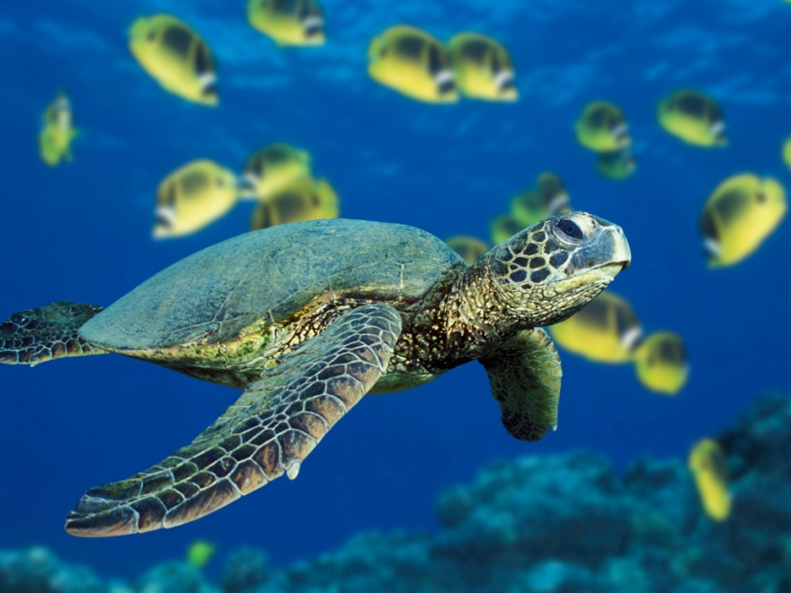

ダミー写真

(記入例)4支出内容
4 |  | 支出内容 |  | ※ 支出については、支出内容を証する書類の原本を添付してください。
記入の際のお願い
(1) 金額の単位は円です。
(2) 支出項目の欄は、助成金交付要綱第4条第1項各号に従ってください。電子様式では、ドロップダウンリストから選択できます。
(3) 品目が異なるものごとに記入してください。ただし、同一領収書、同一支出項目かつ同一事業の場合には、合算して記入してもかまいません。
(4) 小計の欄は、領収書ごとの合計額として記入してください。電子様式では、最左列に記入された領収書番号にもとづいて自動的に計算されます。
(5) 実施状況との関連が判別できるように、備考欄に支出の目的（購入備品の使用目的等）を記入してください。
 |  |  | 記入例 |  |  |  |  | 支出 合計 | 50,000 | 円
 |  |  |  |  |  |  |  |  |  | （金額単位 円）
 | 日付 |  | 領収書 番号 | 支出 項目 | 名称 | 金額 | 小計 （消費税等込） |  | 備考 （事業名等）
 | ○.○.○ |  | 1 | 講師謝礼 | 謝金及び旅費 | 10,000 | 10,000 |  | ○○採集会
 | ○.○.○ |  | 2 | 交通費 | 参加者交通費 | 3,000 | 3,000 |  | ○○採集会
 | ○.○.○ |  | 3 | 印刷費 | チラシ印刷 | 20,000 | 20,000 |  | 〇〇発表
 | ○.○.○ |  | 4 | 印刷費 | ポスター印刷 | 10,000 | 10,000 |  | 〇〇発表
 | ○.○.○ |  | 5 | 消耗品費 | ノート | 1,200 | 1,200 |  | ○○発表
 | ○.○.○ |  | 5 | 消耗品費 | コピー用紙 | 800 | 800 |  | ○○発表
 | ○.○.○ |  | 6 | 雑費 | 郵送費 | 5,000 | 5,000 |  | ○○調査

(記入例)差額請求書
 |  |  |  |  |  |  |  |  |  | ○○ | 年 | ○ | 月 | ○ |  | 日
記入の際のお願い
(1) 概算払い後に追加の請求金のある場合、又は、概算払いを受けていない場合にこの請求書を提出してください。概算払いにおいてすでに全額交付されている場合又は支出金額が概算払い金額を超えていない場合については、提出は不要です。
(2) 提出の場合は、背景が灰色の欄をご記入ください。
 | （あて先）
 | なごや生物多様性保全活動協議会 |  |  |  |  |  |  |  | 記入例
 | 会長 ○○ ○○ 様

 |  |  |  | （申請者）
 |  |  |  | 住所 |  |  | 名古屋市○○区○○○丁目○番地○

 |  |  |  | 団体名 |  |  | ○○○高校生物部

 |  |  |  | 代表者氏名 |  |  | 代表 ○○ ○○

 |  | なごや生物多様性保全活動協議会助成金確定請求書

標題の助成金につきまして、支出金額が確定しましたので、下記のとおり請求します。

 |  |  |  |  |  | 記

請求金額 |  |  | （支出金額－概算払金額） |  |  |  |  | 金50,000 |  |  |  |  |  |  | 円

 |  |  | ※支出金額が助成決定金額を超える場合については、上の算出式の支出金額を助成決定金額と読み替える。
助成金の 受入先 |  |  | 金融機関名 |  | 三菱UFJ銀行

 |  |  | 店名 |  | ○○支店

 |  |  | 預金種別 |  | 普通

 |  |  | 口座番号 |  | 01234567

 |  |  | 口座名義 |  | （フリガナ） | ○○○○○○○○○ノカイ ダイヒョウ ○○○○○○ ○○○○○○

 |  |  |  |  | ○○○高校生物部 代表 ○○ ○○

